群体
特征标签 | 值 | 是否带有高德坐标
餐饮poi偏好top50 | 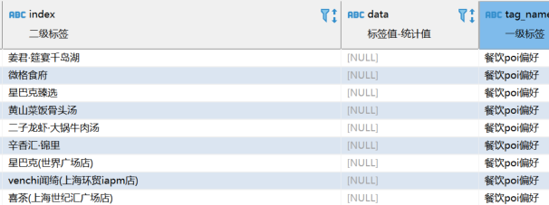 | 无坐标
日间消费场所偏好top10 | 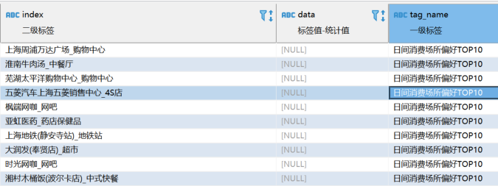 | 无坐标
夜间消费场所top10 | 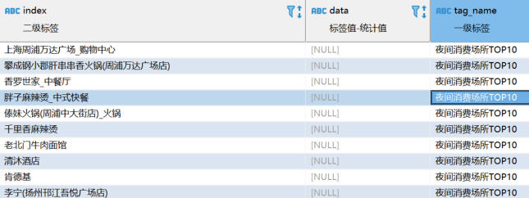 | 无坐标
加油站poi偏好 |  | 无坐标
汽车维修养店poi偏好 |  | 无坐标
商场到访(带高德坐标) |  | 已有坐标
工作地来源top10 | 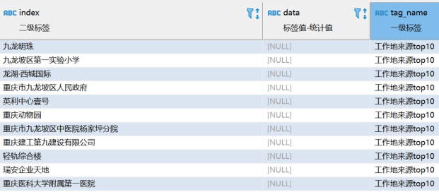 | 无坐标，工作地址当中有坐标，但是最好在这个标签中也带上坐标。
居住地来源top10 | 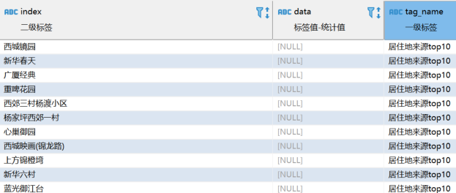 | 无坐标，居住地址当中有坐标，但是最好在这个标签中也带上坐标。
常去消费地top10 | 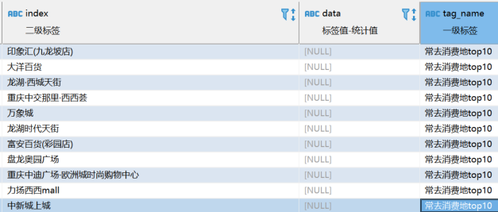 | 无坐标
最近看房记录(带高德坐标) | 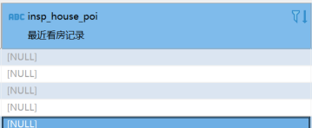 | 无数据，且数据在单体标签中

